特性マトリクス(380D補材C)
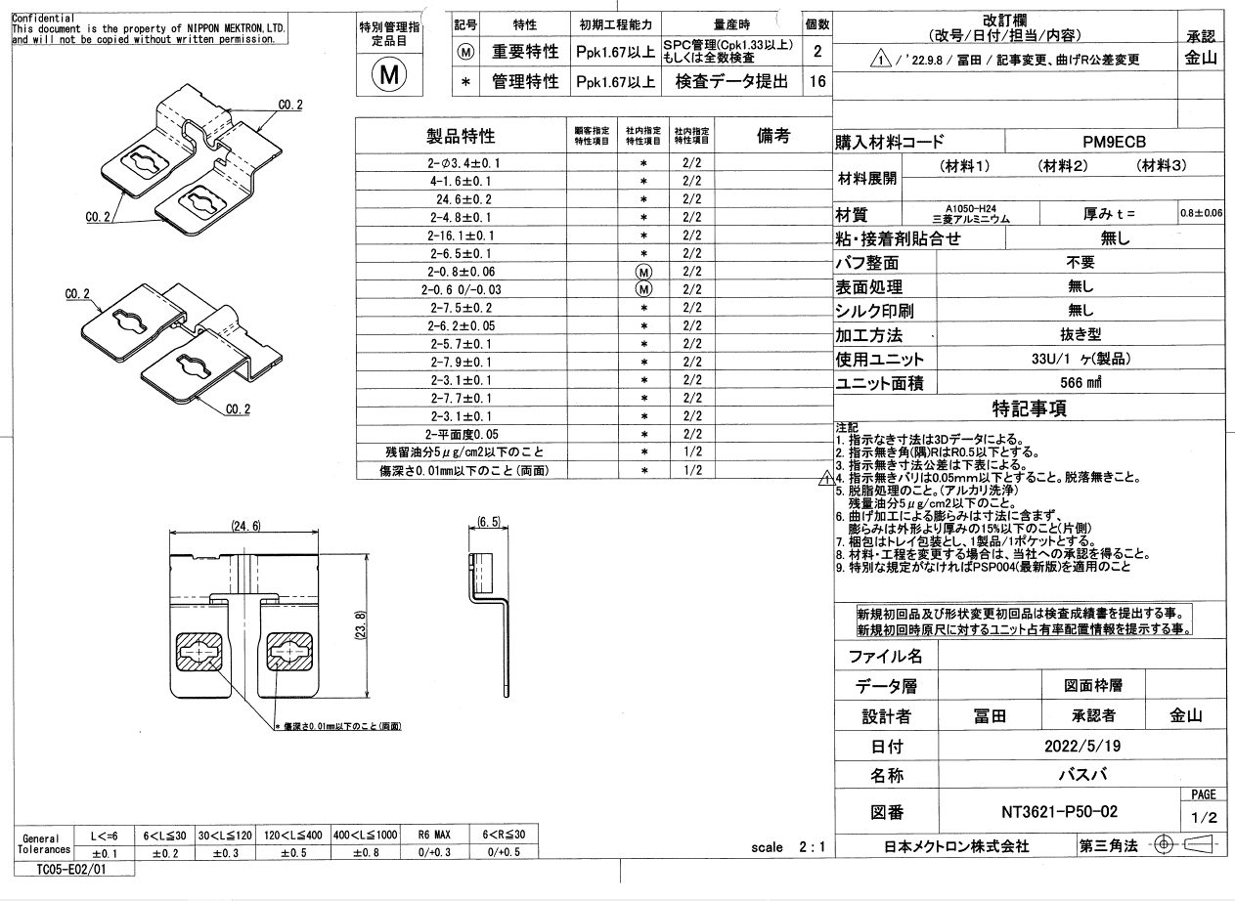
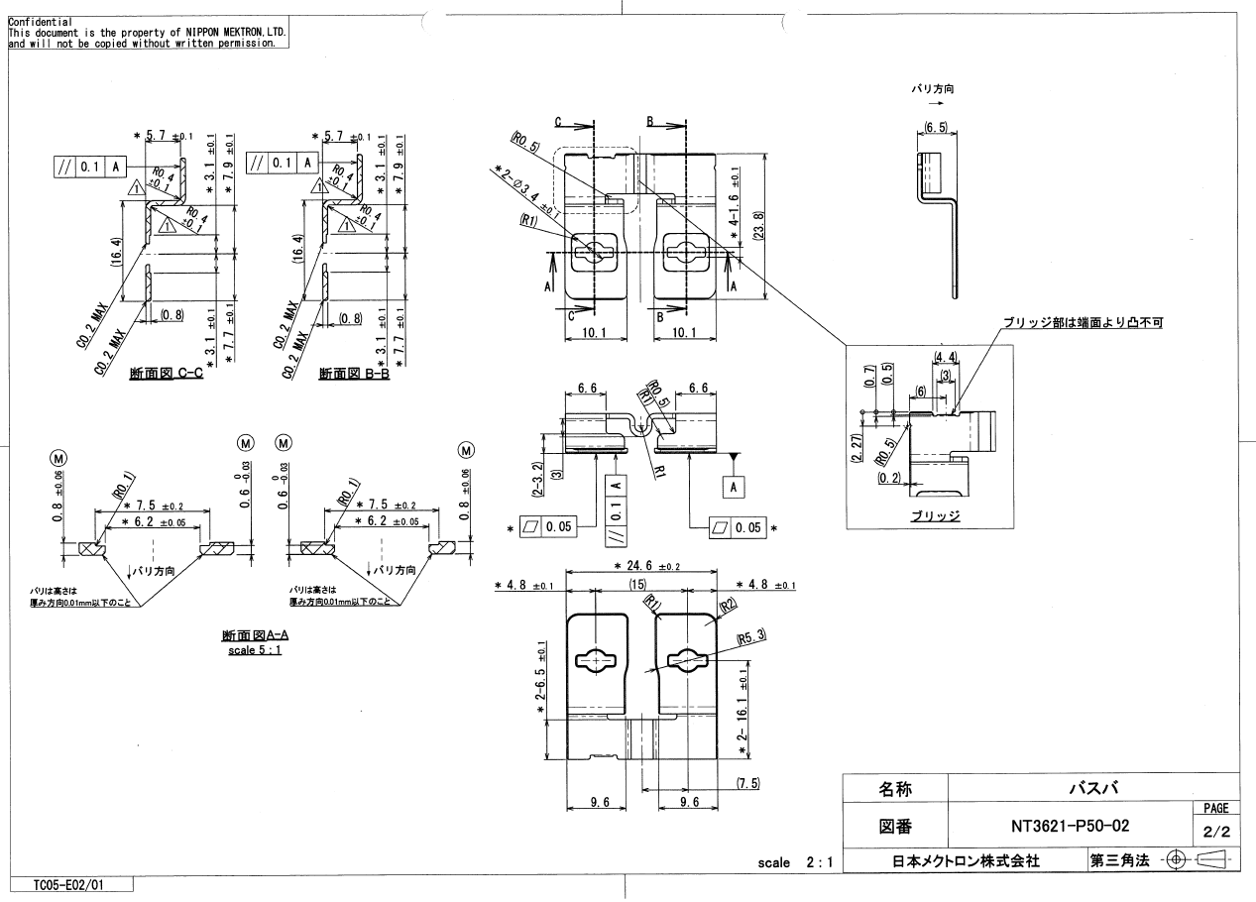
特性マトリクス |  |  |  |  | 文書番号 ： | HH-5401

 |  |  |  |  | 承認 | 確認 | 作成
コントロールプラン番号 ： |  |  |  |  | 平野 | 鈴木 | アイン
部品番号 ： |  | NT3621-P43
部品名 ： |  | 補材C

Rev. | 日付 | 改訂理由
0 | 2021-11-15 | 新規作成
1 | 2024-02-06 | 見直し

 |  |  |  |  |  |  | 1/1

工程番号 | 工程名 |  | 特性マトリクス
 |  |  |  | 管理特性 | 重要特性 | 法規特性
1 | 材料受入 |  |  |  |  |  |  | Ⓜ
2 | 条件設定/セットアップ検査/プレス |  |  | * |  |  |  | *
3 | 脱脂処理 |  |  |  |  |  |  | Ⓣ
4 | 工程検査
5 | 接着剤加工
6 | ラミネート加工
7 | 計数
8 | 保管
9 | 出荷検査 |  |  | *
10 | 梱包
11 | 引き渡し

